Sheet1
Giao dịch theo một chiều

Người thực hiện: |  |  | thangbk236
Ngày lên kế hoạch: |  |  | 20/10/2021

Bản kế hoạch này sẽ được cập nhật theo đường link github |  |  |  | https://github.com/thangbk236/QuanTriFx
Mỗi người nên tự tạo ra bản kế hoạch trade cho riêng mình
Chưa kiếm được tiền từ thị trường nên phải đi viết tài liệu để quản trị rủi cho cho những người mới bắt đầu

Donate USDT Binance Smart Chain (BEP20) |  |  | 0xed05b97f46e60a7a65605eaba9a4b502d32f9510

Nội Dung |  |  | Giao dịch theo một chiều |  | Lĩnh ngộ tinh túy thị trường

Tất cả các tài liệu chỉ viết ví dụ cho trường hợp là tăng, còn giảm thì cũng tương tự

 | Bài này sẽ phân tích cặp USDJPY nên sẽ áp dụng cho mỗi cặp này thôi, cặp khác không được áp dụng theo cách này hoặc là phải tùy biến

 | Thị trường lúc nào cũng chạy theo cả hai chiều tăng hoặc giảm
 | Nghĩa là lúc nào cũng có BUY và SELL
 | Khi mất cân bằng giữa BUY và SELL thì đường giá sẽ dịch chuyển
 | Thế thì lúc nào ta cũng có thể BUY và SELL
 | Ok thế cũng tốt
 | Nhưng tốt nhất là ta sẽ tập trung làm chủ một xu hướng
 | Đó là chỉ canh BUY, hoặc chỉ canh SELL
 | Như thế mọi chuyện sẽ dễ dàng hơn đối với chúng ta
 | Chúng ta sẽ tập trung mọi kiến thức để thực hiện tốt một nhiệm vụ duy nhất
 | Điều đó sẽ giúp chúng ta tăng cường cơ hội sống sót trên thị trường

 | OK
 | Bây giờ chúng ta sẽ chỉ tập trung canh BUY
 | Canh BUY thì như thế nào
 | Chúng ta chỉ BUY khi xu hướng đang tăng
 | Xu hướng tăng khi có đỉnh mới cao hơn đỉnh cũ
 | Đáy mới cao hơn đáy cũ

 | Nói thế vẫn chung chung nhỉ
 | Vì dưới các khung giờ khác nhau thì có thể tăng của khung M15 nhưng lại là giảm của khung H4
 | Thế thì phải làm như thế nào

 | Chúng ta kẹt lệnh khi nào
 | Giả sử chúng ta vào lệnh BUY
 | Nhưng một lúc sau chúng ta bị âm lệnh
 | Thế chúng ta vẫn giữ lệnh
 | Nhưng mãi giá vẫn chưa hồi
 | Chúng ta bị giữ lệnh đến mấy hôm nữa
 | Nhưng vẫn bị kẹt
 | Ok
 | Nghĩa là chúng ta vào lệnh có thể là ngược xu hướng cmnr
 | Vậy làm sao để có thể xác định đúng xu hướng

 | Vâng
 | Xu hướng được hình thành và dịch chuyển trong thời gian dài
 | Có thể tính bằng ngày, bằng tuần, bằng tháng
 | Vậy nên chúng ta cần phải xác định xu hướng chính cũng theo những khung thời gian này

 | Ít nhất là chúng ta sẽ sử dụng khung ngày để xác định xu hướng chính

 | Các khung nhỏ hơn để tính toán vào lệnh như là H4, H1, M15
 | Làm thế nào để tăng cường lợi nhuận khi vào lệnh
 | Đánh theo những con sóng lớn là cách duy nhất để có thể kiếm được lợi nhuận cao
 | Đánh theo những con sóng nhỏ sẽ làm cho ta vào ra lệnh liên tục làm căng thẳng đầu óc và tỷ lệ rủi ro cũng khá cao
 | Vì sao đánh theo những con sóng nhỏ tỷ lệ rủi ro cao
 |  | Đó là khung thời gian nhỏ nó sẽ có nhiều nhiễu, làm ảnh hướng đến quá trình vào lệnh
 |  | Khung thời gian nhỏ nếu đặt stoploss theo khung đó thì sẽ dễ dính stoploss hơn khung thời gian lớn
 |  | Khung thời gian nhỏ như một mê cung làm ta dễ lạc lối trong đó

 | Ok
 | Chúng ta sẽ xây dựng chiến thuật vào lệnh theo xu hướng lớn
 | Đầu tiên ta sẽ quan sát khung H4

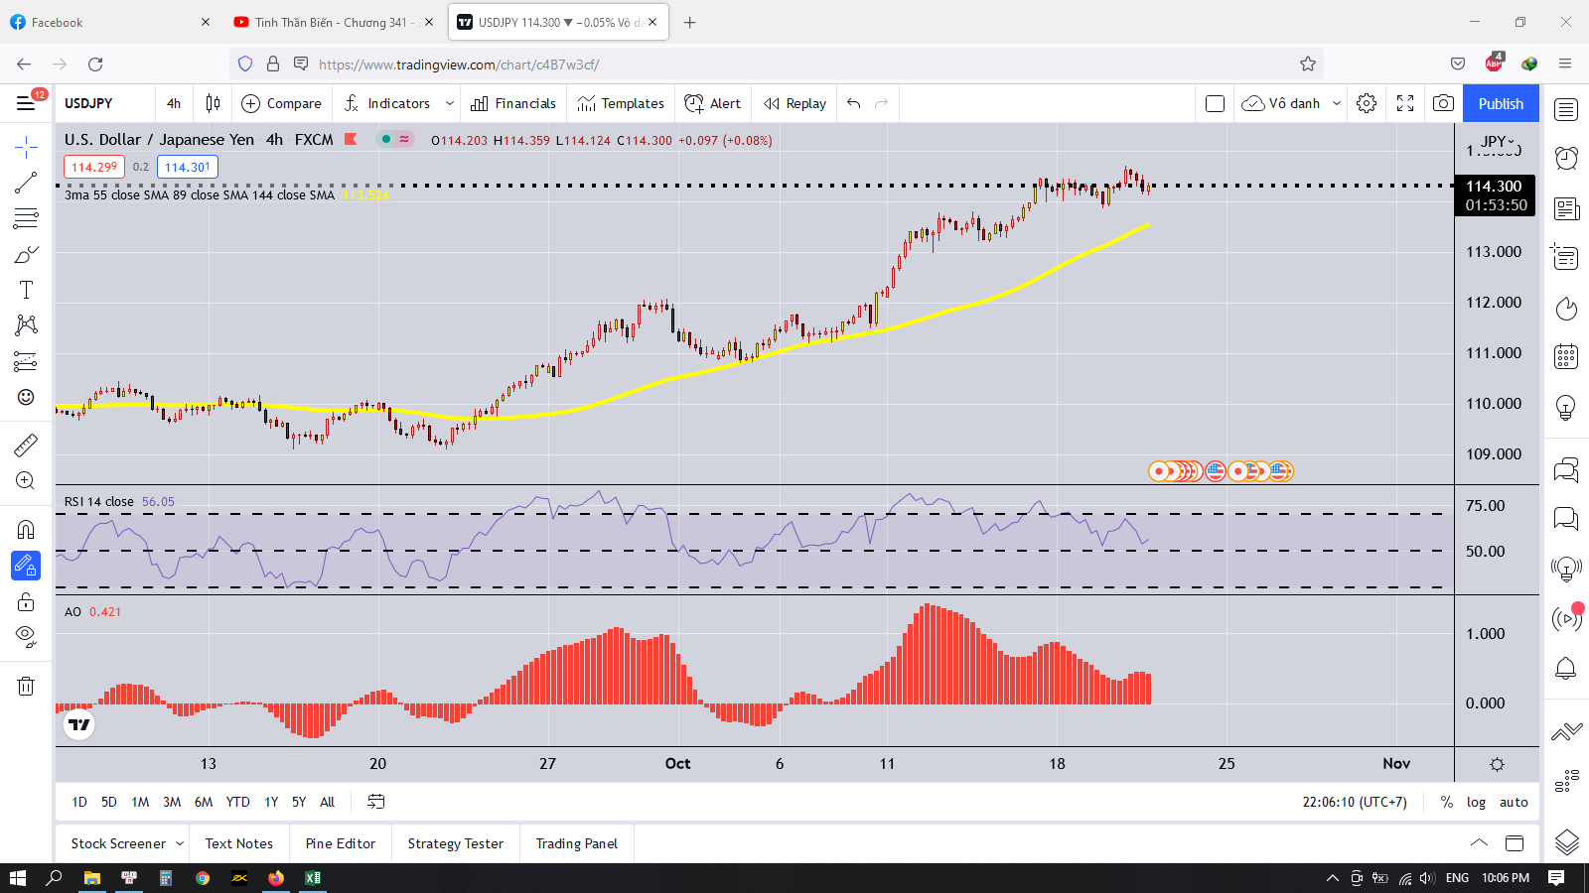

 | Xu hướng chính là tăng, ta sẽ canh BUY

 | Ta sẽ canh BUY như nào
 | Trên khung H4
 |  | Đầu tiên giá phải nằm trên đường MA55
 |  | Chỉ số RSI trên 50
 |  | CHỉ số AO dương
 |  | Đây là điều kiện căn bản
 | Trên khung H1
 |  | Ta chờ giá cắt xuống đường MA55
 |  | Chờ giá hồi lại đường MA55
 |  | Rồi retest lại cái đáy được hình thành dưới nó
 |  | Quá trình này cần phải chạy với biên độ nhỏ, và khi retest không được phá qua cái đáy nếu không là hỏng do xu hướng giảm khả năng hình thành rất cao
 |  | Sau khi hồi và retest thì chỉ số RSI trên 50 và AO dương
 |  | Ta chỉ cần hai chỉ số này be bé thôi
 |  | Hoặc ta chỉ cần chờ chỉ số AO dương nhỏ rồi âm nhỏ rồi dương lại thì vào lệnh cũng được(Tùy theo từng người)
 |  | Khi đó ta sẽ kẻ một cái khung bao đỉnh và đáy mới hình thành này
 |  | Khi giá phá qua đỉnh là ta có thể vào lệnh BUY
 |  | Stoploss ở dưới cái đáy

 |  | Ta chỉ bắt từ chân con sóng chứ khi con sóng chạy xa rồi thì việc vào lệnh cực kỳ nguy hiểm
 |  | Nên ta chỉ cần biết ta đang ở đâu, và ta cần phải làm gì

 |  | Có 2 cách vào lệnh
 |  | Cách 1 là vào lệnh BUY Limit ở cái đáy(keylevel) mới hình thành, cho cao hơn keylevel đấy vài pip cho dễ khớp lệnh
 |  | Stoploss ở ngay dưới cái keylevel đó vài pip
 |  | Cách 2 là vào lệnh BUY Stop ở bên trên cái đỉnh khi giá retest lại cái keylevel mới hình thành
 |  | Stoploss ở ngay dưới cái keylevel đó

 |  | Cách 1 thì lợi nhuận cao hơn, nhưng rủi ro cũng hơi cao( liều ăn nhiều mà)
 |  | Cách 2 thì chắc ăn hơn nhưng lợi nhuận ít hơn

 |  | Khi vào lệnh như này sẽ đảm bảo khung H1 tăng và khung H4 tăng, thì sẽ tăng phần thắng của mình

 |  | Khi vào lệnh rồi mà dương thì ta có nhiều cách takeprofit
 |  | Ta có thể takeprofit khi có lợi nhuận đủ với mục tiêu đề ra
 |  | Hoặc là chờ giá phá đỉnh, tạo đỉnh mới, retest lại thì ta có thể đặt takeprofit tại đỉnh mới hình thành, stoploss đẩy lên cái đáy mới tạo khi retest lại (Trailling stop)
 |  | Về nguyên tắc xu hướng tăng là giá sẽ tiếp tục phá cái đỉnh mới hình thành và tạo cái đỉnh mới cao hơn đỉnh cũ
 |  | Xu hướng có khả năng đảo chiều cao khi cái đáy hình thành cái đỉnh cao nhất bị phá vỡ
 |  | Do đó nếu bắt được xu hướng lớn thì Trailling stop khá là hiệu quá, ta chỉ việc tìm đáy mới khi giá phá đỉnh và đẩy stoploss lên cái đáy mới đó thôi

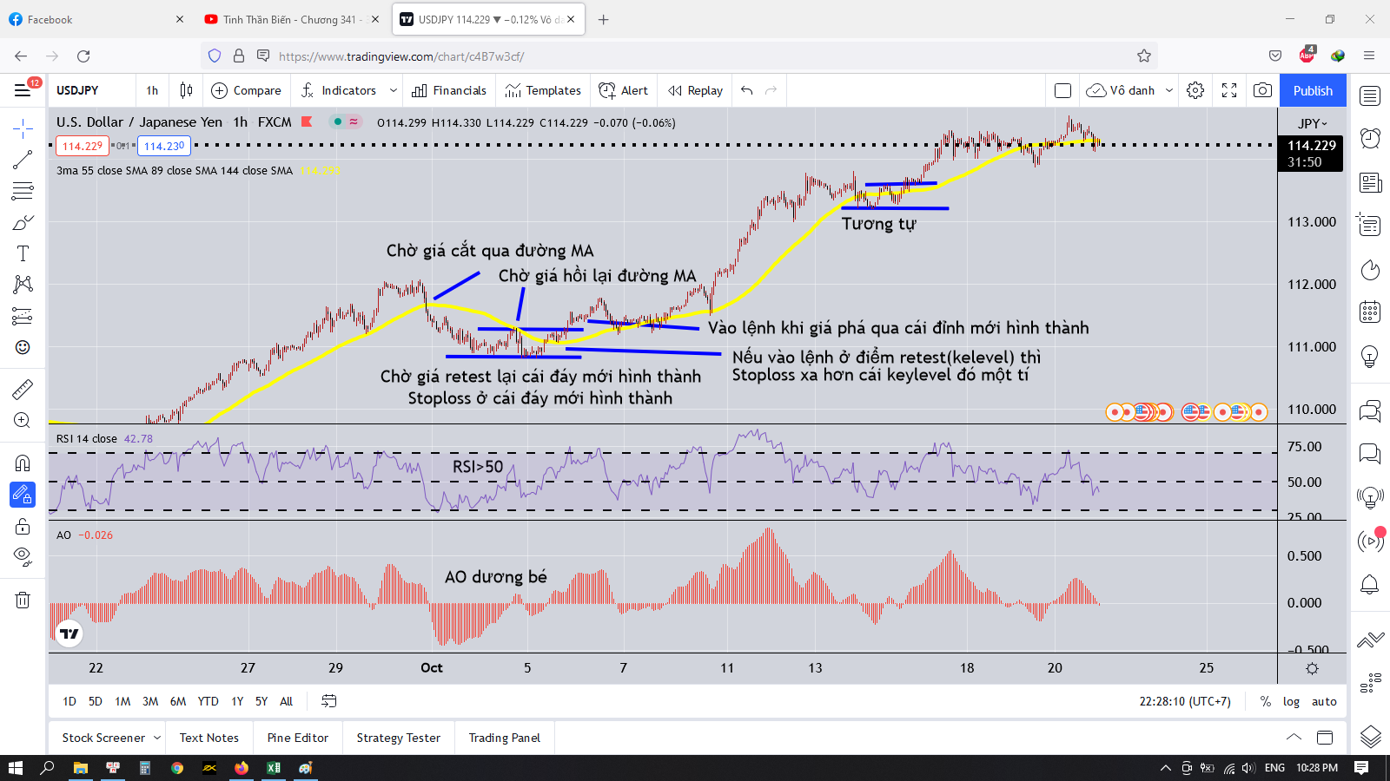

 | Xu hướng như hình thì nó thể hiện quá rõ ràng rồi nên ta chỉ việc vào lệnh như thế thôi
 | Còn nếu không đánh được theo như thế thì chịu

